1100 工事表紙板
工事看板 ご注文フォーマット【1100】 ※サイズ変更可能

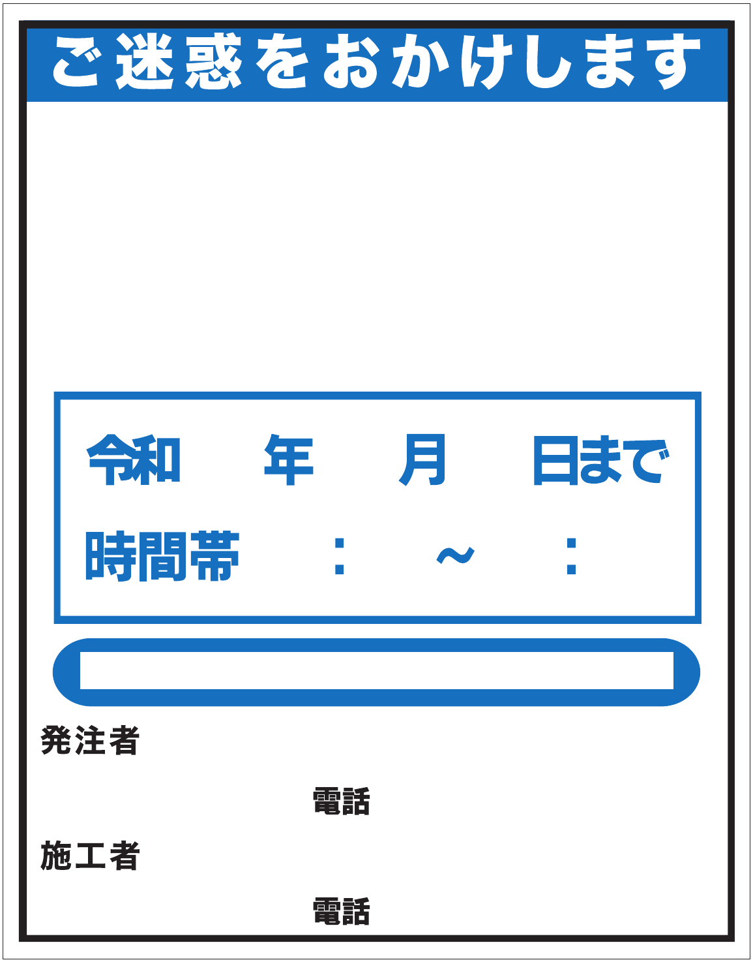

令和 年 月 日 ～ 令和 年 月 日
時間帯 ： ～ ：
工事件名 | リストから板の種類をお選びください

発注者 | リストから内容をお選び下さい

電話番号
 | ご注文枚数：
施工者
 | 備考：
電話番号

お客様名 | 現場名

御担当者様 | ご担当者様連絡先

レイアウト送信先FAX 若しくはメールアドレス

デザイン・オリジナルも制作可能です！保安機材のレンタル販売もぜひご覧下さい！

550 工事表示板①
工事看板 ご注文フォーマット【550】 ※サイズ変更可能

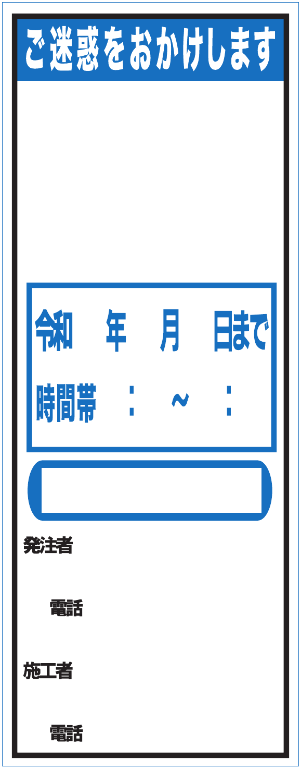

令和 年 月 日 ～ 令和 年 月 日
時間帯 ： ～ ：
工事件名 | リストから板の種類をお選びください

発注者 | リストから内容をお選び下さい

電話番号
 | ご注文枚数：
施工者
 | 備考：
電話番号

お客様名 | 現場名

御担当者様 | ご担当者様連絡先

レイアウト送信先FAX 若しくはメールアドレス

デザイン・オリジナルも制作可能です！保安機材のレンタル販売もぜひご覧下さい！

550 工事表示板②
工事看板 ご注文フォーマット【550】 ※サイズ変更可能

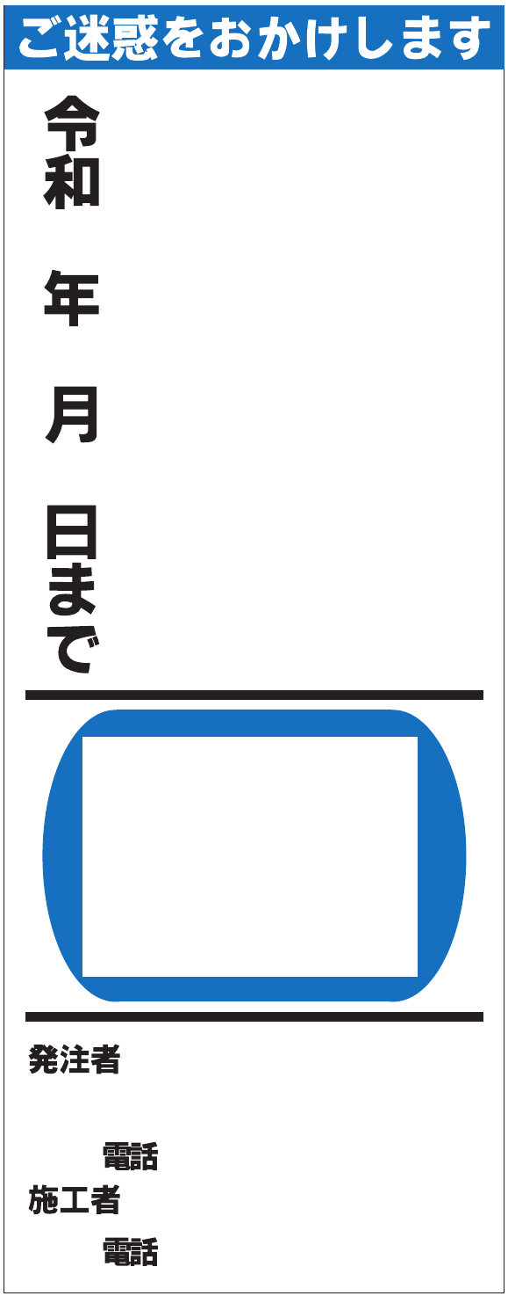

令和 年 月 日 ～ 令和 年 月 日
時間帯 ： ～ ：
工事件名 | リストから板の種類をお選びください

発注者 | リストから内容をお選び下さい

電話番号
 | ご注文枚数：
施工者
 | 備考：
電話番号

お客様名 | 現場名

御担当者様 | ご担当者様連絡先

レイアウト送信先FAX 若しくはメールアドレス

デザイン・オリジナルも制作可能です！保安機材のレンタル販売もぜひご覧下さい！

550工事予告
工事看板 ご注文フォーマット【550】 ※サイズ変更可能

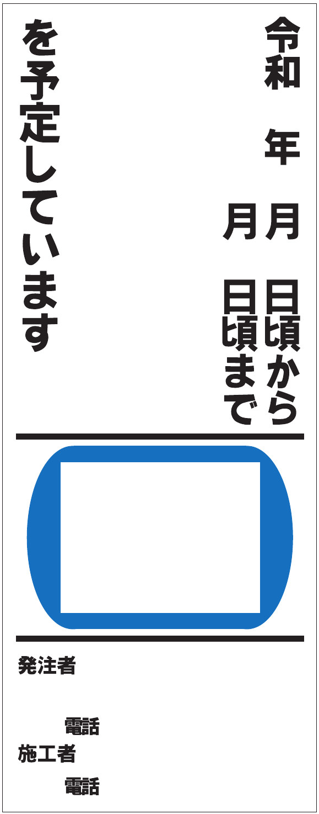

令和 年 月 日 ～ 令和 年 月 日
時間帯 ： ～ ：
工事件名 | リストから板の種類をお選びください

発注者 | リストから内容をお選び下さい

電話番号
 | ご注文枚数：
施工者
 | 備考：
電話番号

お客様名 | 現場名

御担当者様 | ご担当者様連絡先

レイアウト送信先FAX 若しくはメールアドレス

デザイン・オリジナルも制作可能です！保安機材のレンタル販売もぜひご覧下さい！

